TREND - Viking (скрутка)
c 23.06 по 08.07.2025 г.
МАТРАСЫ VIKING - ШВЕДСКОЕ КАЧЕСТВО, ДОСТУПНЫЕ ЦЕНЫ И КОМПАКТНАЯ УПАКОВКА ВАЖНО! Матрасы изготавливаются только в стандартных размерах согласно прайс-листа.
Информация о коллекции | https://disk.yandex.ru/d/OmM-6yawo40Xeg
Agvid двойное сложение + скрутка | Состав | Наименование МЦ | Размер |  | Розничная цена до скидки | Скидка роз. | Розничная цена | Оптовая цена
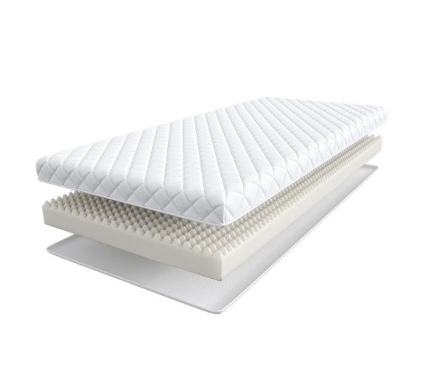
 | Доступны к заказу на каждый размер с учетом кратности 2 шт. '1. Жаккард, стеганый на синтепоне 2. Пена с массажным эффектом h ≈ 9 см max нагрузка: 110 кг расширенная гарантия: 3 года жесткость: средняя тип матраса: односторонний | Матрас 160*080 Viking Agvid | 160 | 80 | 5,165 | 26% | 3,843 | 2,744
 |  | Матрас 180*080 Viking Agvid | 180 | 80 | 5,742 | 26% | 4,272 | 3,085
 |  | Матрас 200*080 Viking Agvid | 190, 200 | 80 | 5,742 | 26% | 4,272 | 3,085
 |  | Матрас 200*090 Viking Agvid |  | 90 | 6,301 | 26% | 4,688 | 3,403
 |  | Матрас 200*120 Viking Agvid |  | 120 | 8,406 | 26% | 6,254 | 4,499
 |  | Матрас 200*140 Viking Agvid |  | 140 | 9,731 | 26% | 7,240 | 4,794
 |  | Матрас 200*160 Viking Agvid |  | 160 | 10,369 | 26% | 7,715 | 5,682
 |  | Матрас 200*180 Viking Agvid |  | 180 | 11,966 | 26% | 8,903 | 6,180
Ragnar скрутка | Состав | Наименование МЦ | Размер |  | Розничная цена до скидки | Скидка роз. | Розничная цена | Оптовая цена
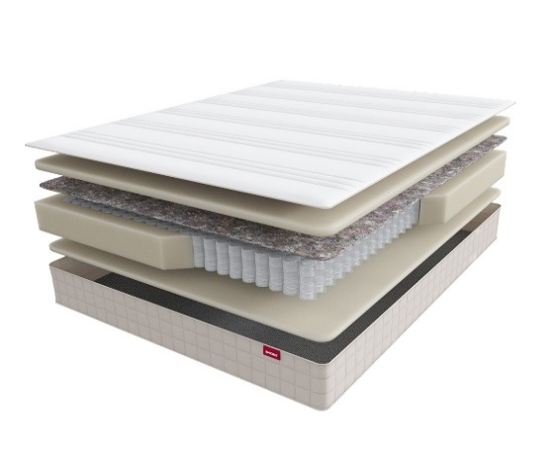
 | 1. Жаккард, стеганый на синтепоне 2. Упругая пена 3. Войлок 4. Пружинная система Pocket Аnatomic 5. Усиление по периметру 6. Упругая пена h ≈ 23 см кол-во пружин на спальное место: 500 max нагрузка: 150 кг расширенная гарантия: 10 лет жесткость: высокая тип матраса: односторонний | Матрас 200*080 Viking Ragnar | 190, 200 | 80 | 21,089 | 28% | 15,184 | 8,702
 |  | Матрас 200*090 Viking Ragnar |  | 90 | 22,849 | 28% | 16,451 | 9,427
 |  | Матрас 200*120 Viking Ragnar |  | 120 | 29,216 | 28% | 21,036 | 12,056
 |  | Матрас 200*140 Viking Ragnar |  | 140 | 32,523 | 28% | 23,417 | 13,419
 |  | Матрас 200*160 Viking Ragnar |  | 160 | 35,160 | 28% | 25,315 | 14,508
 |  | Матрас 200*180 Viking Ragnar |  | 180 | 39,559 | 28% | 28,482 | 16,321
1. Допустимое отклонение в габаритах матраса (ШхГхВ) +/- 1,5 см
2. Гарантия по ТУ: 18 мес.
3. Декларация по ссылке | https://disk.yandex.ru/d/-aW-HO6h1tjeGA

почта для приёма заказов | хххх@ххх.ru
номер телефона службы сервиса | 8800

TREND
c 23.06 по 08.07.2025 г.
МАТРАСЫ TREND (Тренд) - ЭТО КОЛЛЕКЦИЯ ИЗ САМЫХ ПОПУЛЯРНЫХ МАТРАСОВ
Информация о коллекции | https://disk.yandex.ru/d/OmM-6yawo40Xeg
Roll (Ролл) скрутка | Состав | Наименование МЦ | Размер |  | Розничная цена до скидки | Скидка роз. | Розничная цена | Оптовая цена
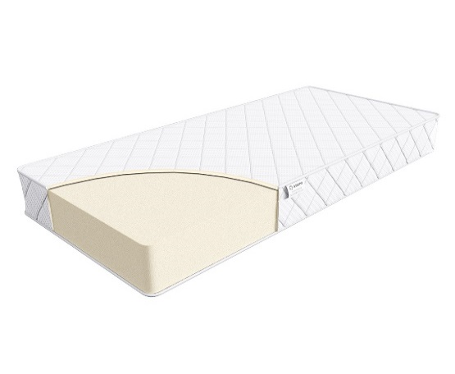
 | 1. Жаккард, стеганый на синтепоне 2. Высокоэластичная пена h ≈ 16 см max нагрузка: 110 кг расширенная гарантия: 36 месяцев жесткость: ниже средней тип матраса: двусторонний Матрасы с длиной свыше 200 см и/или шириной свыше 180 см поставляются в нескрученном виде | Матрас 200*080 Trend Roll | Длина 190, 200 | 80 | 21594 | 54% | 10,041 | 5,176
 |  | Матрас 200*090 Trend Roll |  | 90 | 23758 | 54% | 11,047 | 5,692
 |  | Матрас 200*120 Trend Roll |  | 120 | 32407 | 54% | 15,069 | 7,764
 |  | Матрас 200*140 Trend Roll |  | 140 | 34569 | 54% | 16,075 | 8,284
 |  | Матрас 200*160 Trend Roll |  | 160 | 36009 | 54% | 16,744 | 8,640
 |  | Матрас 200*180 Trend Roll |  | 180 | 46824 | 54% | 21,773 | 11,219
 |  | Матрас 200*200 Trend Roll |  | 200 | 54033 | 54% | 25,125 | 12,948
Flat | Состав | Наименование МЦ | Размер |  | Розничная цена до скидки | Скидка роз. | Розничная цена | Оптовая цена
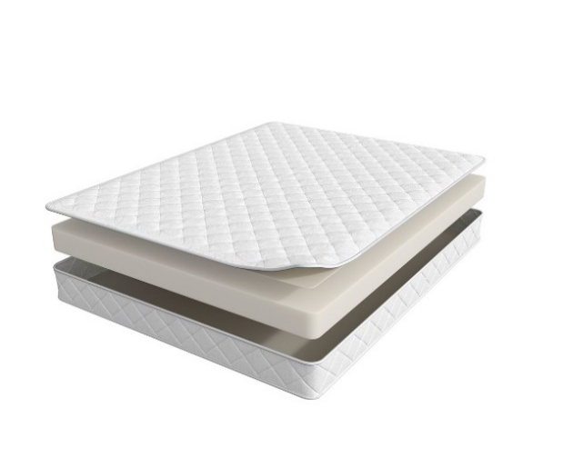
 | 1. Жаккард, стеганый на синтепоне 2. Высокоэластичная пена h ≈ 14 см max нагрузка: 110 кг расширенная гарантия: 36 месяцев жесткость: средняя тип матраса: двусторонний Матрасы поставляются в нескрученном виде | Матрас 200*080 Trend Flat | Длина 190, 200 | 80 | 12187 | 50% | 6,094 | 4,935
 |  | Матрас 200*090 Trend Flat |  | 90 | 13540 | 50% | 6,770 | 5,279
 |  | Матрас 200*120 Trend Flat |  | 120 | 18144 | 50% | 9,072 | 6,992
 |  | Матрас 200*140 Trend Flat |  | 140 | 20851 | 50% | 10,426 | 7,539
 |  | Матрас 200*160 Trend Flat |  | 160 | 23588 | 50% | 11,794 | 8,433
 |  | Матрас 200*180 Trend Flat |  | 180 | 26539 | 50% | 13,270 | 9,322
 |  | Матрас 200*200 Trend Flat |  | 200 | 29382 | 50% | 14,691 | 10,694
Mini | Состав | Наименование МЦ | Размер |  | Розничная цена до скидки | Скидка роз. | Розничная цена | Оптовая цена
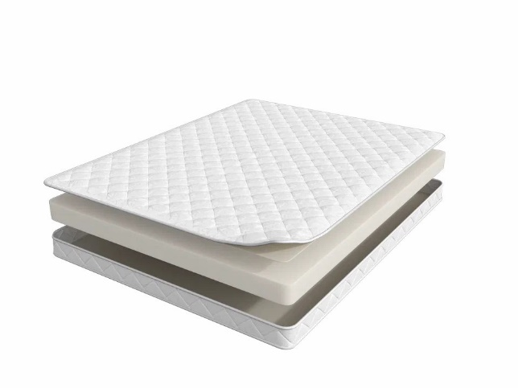
 | 1. Жаккард, стеганый на синтепоне 2. Высокоэластичная пена h ≈ 10 см max нагрузка: 110 кг расширенная гарантия: 36 месяцев жесткость: средняя тип матраса: двусторонний Матрасы поставляются в нескрученном виде | Матрас 200*080 Trend Mini | Длина 190, 200 | 80 | 8937 | 50% | 4,469 | 3,771
 |  | Матрас 200*090 Trend Mini |  | 90 | 9749 | 50% | 4,875 | 4,113
 |  | Матрас 200*120 Trend Mini |  | 120 | 13404 | 50% | 6,702 | 5,675
 |  | Матрас 200*140 Trend Mini |  | 140 | 15166 | 50% | 7,583 | 6,376
 |  | Матрас 200*160 Trend Mini |  | 160 | 16653 | 50% | 8,327 | 6,855
 |  | Матрас 200*180 Trend Mini |  | 180 | 18551 | 50% | 9,276 | 7,815
 |  | Матрас 200*200 Trend Mini |  | 200 | 20851 | 50% | 10,426 | 8,774
1. Допустимое отклонение в габаритах матраса (ШхГхВ) +/- 1,5 см
2. Гарантия по ТУ: 18 мес.
3. Декларация по ссылке | https://disk.yandex.ru/d/-aW-HO6h1tjeGA

почта для приёма заказов | хххх@ххх.ru
номер телефона службы сервиса | 8800

TREND - Supremo
c 23.06 по 08.07.2025 г.
Supremo (Супремо) - ВЫНОСЛИВЫЙ АНАТОМИЧЕСКИЙ МАТРАС Рисунок стежки на матрасе отличается в зависимости от производственной площадки
Информация о коллекции | https://disk.yandex.ru/d/vNFyX1ZmGHNw1g |  |  |  |  |  |  | 800 пружин на спальное место
Supremo (Супремо) | Состав | Наименование МЦ | Размер |  | Розничная цена до скидки | Скидка роз. | Розничная цена | Оптовая цена
 | 1. Система комфортности BioSleep 2. Высокоэластичная пена 3. Натуральный лён 4. 5-ти зональный пружинный блок Multipocket 5. Натуральный лён 6. Инновационный материал BICOCOS 7. Усиление по периметру h ≈ 22 см max нагрузка: 140 кг расширенная гарантия: 25 лет жесткость: средняя / высокая тип матраса: разносторонний | Матрас 200*080 Supremo | Длина 190, 200 | 80 | 32394 | 58% | 13,605 | 7,956
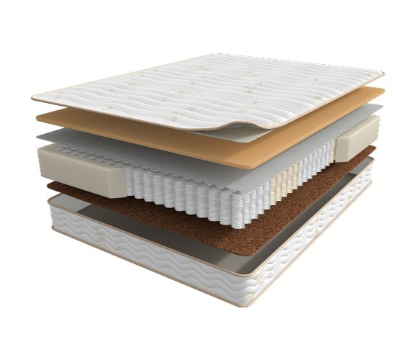
 |  | Матрас 200*090 Supremo |  | 90 | 35338 | 58% | 14,842 | 8,666
 |  | Матрас 200*120 Supremo |  | 120 | 46454 | 58% | 19,511 | 11,306
 |  | Матрас 200*140 Supremo |  | 140 | 51462 | 58% | 21,614 | 12,519
 |  | Матрас 200*160 Supremo |  | 160 | 58290 | 58% | 24,482 | 14,157
 |  | Матрас 200*180 Supremo |  | 180 | 63460 | 58% | 26,653 | 15,390
 |  | Матрас 200*200 Supremo |  | 200 | 70246 | 58% | 29,503 | 17,018
1. Допустимое отклонение в габаритах матраса (ШхГхВ) +/- 1,5 см
2. Гарантия по ТУ: 18 мес.
3. Декларация по ссылке | https://disk.yandex.ru/d/-aW-HO6h1tjeGA
4. Расширенная гарантия действует при покупке с чехлом
5. Матрасы доступны в нестандартных размерах. Более подробную информацию смотреть в инструкции по нестандартам.
почта для приёма заказов | хххх@ххх.ru
номер телефона службы сервиса | 8800

TREND - SOUL
c 23.06 по 08.07.2025 г.
МАТРАСЫ S.O.U.L (СОУЛ) - ЭТО ДОСТУПНАЯ РОСКОШЬ В ТВОЕЙ ЖИЗНИ
Информация о коллекции | https://disk.yandex.ru/d/I0rbUVPEsedfYA |  |  |  |  |  |  | 800 пружин на спальное место
Fines (Файнес) | Состав | Наименование МЦ | Размер |  | Розничная цена до скидки | Скидка роз. | Розничная цена | Оптовая цена
 | 1. Велюр, стеганый на синтепоне и высокоэластичной пене 2. Высокоэластичная пена с микромассажным эффектом 3. Войлок 4. 7-ми зональная пружинная система MultiPocket 15 см 5. BICOCOS 6. Трикотаж в стежке в высокоэластичной пеной 7. Усиление по периметру h ≈ 24 см max нагрузка: 140 кг расширенная гарантия: 25 лет жесткость: ниже средней/выше средней тип матраса: разносторонний | Матрас 200*080 Soul Fines | Длина 190, 200 | 80 | 23403 | 28% | 16,757 | 8,947
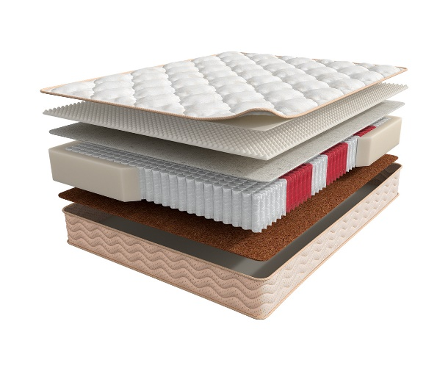
 |  | Матрас 200*090 Soul Fines |  | 90 | 25594 | 28% | 18,325 | 9,779
 |  | Матрас 200*120 Soul Fines |  | 120 | 33428 | 28% | 23,934 | 12,776
 |  | Матрас 200*140 Soul Fines |  | 140 | 37387 | 28% | 26,769 | 14,291
 |  | Матрас 200*160 Soul Fines |  | 160 | 42552 | 28% | 30,467 | 16,139
 |  | Матрас 200*180 Soul Fines |  | 180 | 46091 | 28% | 33,001 | 17,620
 |  | Матрас 200*200 Soul Fines |  | 200 | 51735 | 28% | 37,042 | 19,785
Norma (Норма) | Состав | Наименование МЦ | Размер |  | Розничная цена до скидки | Скидка роз. | Розничная цена | Оптовая цена
 | 1. Велюр, стеганый на синтепоне и высокоэластичной пене 2. Высокоэластичная пена 3. Кокосовая плита 4. 7-ми зональная пружинная система MultiPocket 15 см 5. BICOCOS 6. Трикотаж в стежке в высокоэластичной пеной 7. Усиление по периметру h ≈ 25 см max нагрузка: 140 кг расширенная гарантия: 25 лет жесткость: средняя/выше средней тип матраса: разносторонний | Матрас 200*080 Soul Norma | Длина 190, 200 | 80 | 25186 | 26% | 18,738 | 12,219
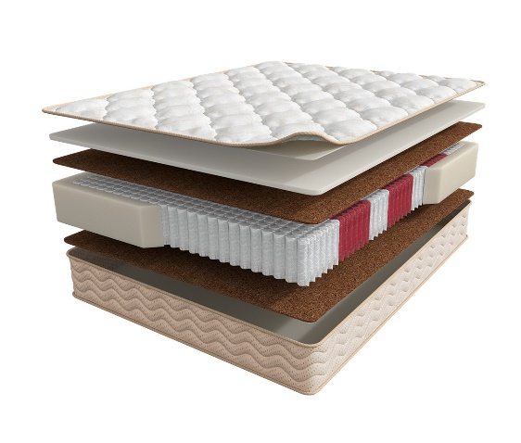
 |  | Матрас 200*090 Soul Norma |  | 90 | 27756 | 26% | 20,650 | 13,474
 |  | Матрас 200*120 Soul Norma |  | 120 | 36390 | 26% | 27,074 | 17,653
 |  | Матрас 200*140 Soul Norma |  | 140 | 40952 | 26% | 30,468 | 19,872
 |  | Матрас 200*160 Soul Norma |  | 160 | 45965 | 26% | 34,198 | 22,328
 |  | Матрас 200*180 Soul Norma |  | 180 | 51257 | 26% | 38,135 | 24,879
 |  | Матрас 200*200 Soul Norma |  | 200 | 56493 | 26% | 42,031 | 27,417
1. Допустимое отклонение в габаритах матраса (ШхГхВ) +/- 1,5 см
2. Гарантия по ТУ: 18 мес.
3. Декларация по ссылке | https://disk.yandex.ru/d/-aW-HO6h1tjeGA
4. Расширенная гарантия действует при покупке с чехлом
5. Матрасы доступны в нестандартных размерах. Более подробную информацию смотреть в инструкции по нестандартам.
почта для приёма заказов | хххх@ххх.ru
номер телефона службы сервиса | 8800

Moms Love
c 23.06 по 08.07.2025 г.
МАТРАСЫ MOM'S LOVE- КОЛЛЕКЦИЯ ДЕТСКИХ МАТРАСОВ
Информация о коллекции | https://disk.yandex.ru/d/shVKEMDBNOZjvw
Baby | Состав | Наименование МЦ | Размер |  | Розничная цена до скидки | Скидка роз. | Розничная цена | Оптовая цена
 | 1. Натуральный хлопковый чехол, стеганый на полиэфирном волокне 2. Безопасный материал Periotek® Form h ≈ 7 см max нагрузка: 60 кг расширенная гарантия: 36 месяцев жесткость: выше средней тип матраса: односторонний | Матрас 120*060 Mom's Love Baby | 120 | 60 | 5,276 | 37% | 3,324 | 2,199
 |  | Матрас 120*065 Mom's Love Baby | 120 | 65 | 7,182 | 37% | 4,525 | 2,988
 |  | Матрас 125*065 Mom's Love Baby | 125 | 65 | 7,182 | 37% | 4,525 | 2,988
 |  | Матрас 140*070 Mom's Love Baby | 140 | 70 | 8,017 | 37% | 5,051 | 3,340
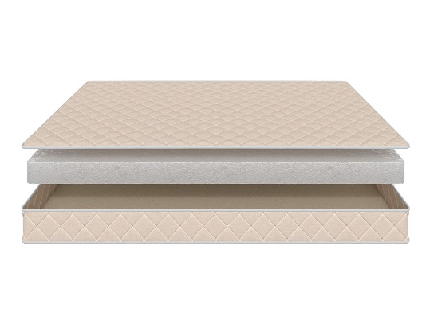
 |  | Матрас 145*060 Mom's Love Baby | 145 | 60 | 7,875 | 37% | 4,961 | 3,282
 |  | Матрас 150*060 Mom's Love Baby | 150 | 60 | 7,875 | 37% | 4,961 | 3,282
 |  | Матрас 160*070 Mom's Love Baby | 160 | 70 | 8,111 | 37% | 5,110 | 3,378
 |  | Матрас 175*075 Mom's Love Baby | 175 | 75 | 8,348 | 37% | 5,259 | 3,484
 |  | Матрас 160*080 Mom's Love Baby Матрас 180*080 Mom's Love Baby | 160 180 | 80 | 8,584 | 37% | 5,408 | 3,580
 |  | Матрас 180*090 Mom's Love Baby | 180 | 90 | 9,513 | 37% | 5,993 | 3,964
 |  | Матрас 190*080 Mom's Love Baby Матрас 195*080 Mom's Love Baby Матрас 200*080 Mom's Love Baby | 190 195 200 | 80 | 8,647 | 37% | 5,448 | 3,603
 |  | Матрас 190*090 Mom's Love Baby Матрас 195*090 Mom's Love Baby Матрас 200*090 Mom's Love Baby | 190 195 200 | 90 | 9,576 | 37% | 6,033 | 3,989
Young | Состав | Наименование МЦ | Размер |  | Розничная цена до скидки | Скидка роз. | Розничная цена | Оптовая цена
 | 1. Натуральный хлопковый чехол, стеганый на полиэфирном волокне 2. Пена AirFoam Technology 3. Войлок 4. Пружинная система Mini Pocket h-7,5 cm 5. Усиление по периметру h ≈ 13 см max нагрузка: 90 кг расширенная гарантия: 36 месяцев жесткость: средняя тип матраса: двусторонний | Матрас 120*060 Mom's Love Young | 120 | 60 | 9,072 | 37% | 5,715 | 3,677
 |  | Матрас 120*065 Mom's Love Young | 120 | 65 | 9,686 | 37% | 6,102 | 3,927
 |  | Матрас 125*065 Mom's Love Young | 125 | 65 | 9,686 | 37% | 6,102 | 3,927
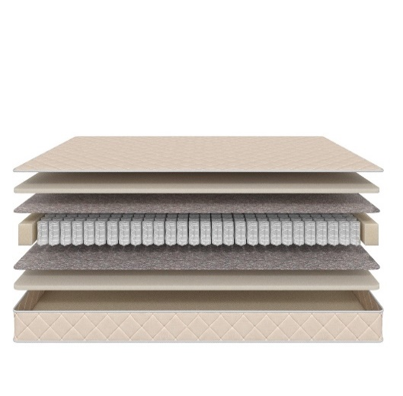
 |  | Матрас 140*070 Mom's Love Young | 140 | 70 | 11,419 | 37% | 7,194 | 4,623
 |  | Матрас 145*060 Mom's Love Young | 145 | 60 | 10,600 | 37% | 6,678 | 4,292
 |  | Матрас 150*060 Mom's Love Young | 150 | 60 | 10,600 | 37% | 6,678 | 4,292
 |  | Матрас 160*070 Mom's Love Young | 160 | 70 | 12,301 | 37% | 7,750 | 4,982
 |  | Матрас 175*075 Mom's Love Young | 175 | 75 | 13,813 | 37% | 8,702 | 5,596
 |  | Матрас 160*080 Mom's Love Young Матрас 180*080 Mom's Love Young | 160 180 | 80 | 14,900 | 37% | 9,387 | 6,037
 |  | Матрас 180*090 Mom's Love Young | 180 | 90 | 16,632 | 37% | 10,478 | 6,738
 |  | Матрас 190*080 Mom's Love Young Матрас 195*080 Mom's Love Young Матрас 200*080 Mom's Love Young | 190 195 200 | 80 | 15,451 | 37% | 9,734 | 6,257
 |  | Матрас 190*090 Mom's Love Young Матрас 195*090 Mom's Love Young Матрас 200*090 Mom's Love Young | 190 195 200 | 90 | 17,278 | 37% | 10,885 | 6,997
Junior | Состав | Наименование МЦ | Размер |  | Розничная цена до скидки | Скидка роз. | Розничная цена | Оптовая цена
 | 1. Натуральный хлопковый чехол, стеганый на полиэфирном волокне 2. Кокосовая плита 3. Пружинная система Mini Pocket h-7,5 cm 4. Усиление по периметру h ≈ 12 см max нагрузка: 90 кг расширенная гарантия: 36 месяцев жесткость: выше средней тип матраса: двусторонний | Матрас 120*060 Mom's Love Junior | 120 | 60 | 8,253 | 37% | 5,199 | 3,342
 |  | Матрас 120*065 Mom's Love Junior | 120 | 65 | 9,340 | 37% | 5,884 | 3,786
 |  | Матрас 125*065 Mom's Love Junior | 125 | 65 | 9,340 | 37% | 5,884 | 3,786
 |  | Матрас 140*070 Mom's Love Junior | 140 | 70 | 10,285 | 37% | 6,480 | 4,168
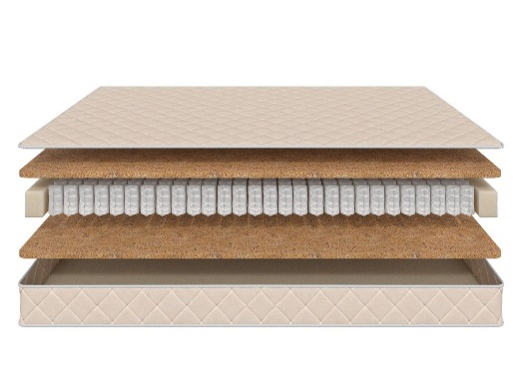
 |  | Матрас 145*060 Mom's Love Junior | 145 | 60 | 9,387 | 37% | 5,914 | 3,805
 |  | Матрас 150*060 Mom's Love Junior | 150 | 60 | 9,387 | 37% | 5,914 | 3,805
 |  | Матрас 160*070 Mom's Love Junior | 160 | 70 | 10,931 | 37% | 6,887 | 4,427
 |  | Матрас 175*075 Mom's Love Junior | 175 | 75 | 12,317 | 37% | 7,760 | 4,993
 |  | Матрас 160*080 Mom's Love Junior Матрас 180*080 Mom's Love Junior | 160 180 | 80 | 13,199 | 37% | 8,315 | 5,345
 |  | Матрас 180*090 Mom's Love Junior | 180 | 90 | 14,742 | 37% | 9,287 | 5,967
 |  | Матрас 190*080 Mom's Love Junior Матрас 195*080 Mom's Love Junior Матрас 200*080 Mom's Love Junior | 190 195 200 | 80 | 13,766 | 37% | 8,673 | 5,570
 |  | Матрас 190*090 Mom's Love Junior Матрас 195*090 Mom's Love Junior Матрас 200*090 Mom's Love Junior | 190 195 200 | 90 | 15,388 | 37% | 9,694 | 6,230
Teenager | Состав | Наименование МЦ | Размер |  | Розничная цена до скидки | Скидка роз. | Розничная цена | Оптовая цена
 | 1. Натуральный хлопковый чехол, стеганый на полиэфирном волокне 2. Кокосовая плита 3. Пружинная система Pocket h-12 cm 4. Усиление по периметру h ≈ 15 см max нагрузка: 90 кг расширенная гарантия: 36 месяцев жесткость: выше средней тип матраса: двусторонний | Матрас 120*060 Mom's Love Teenager | 120 | 60 | 9,403 | 37% | 5,924 | 3,811
 |  | Матрас 120*065 Mom's Love Teenager | 120 | 65 | 10,773 | 37% | 6,787 | 4,358
 |  | Матрас 125*065 Mom's Love Teenager | 125 | 65 | 10,773 | 37% | 6,787 | 4,358
 |  | Матрас 140*070 Mom's Love Teenager | 140 | 70 | 11,891 | 37% | 7,491 | 4,815
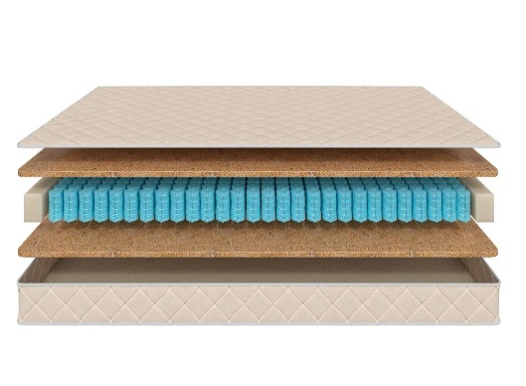
 |  | Матрас 145*060 Mom's Love Teenager | 145 | 60 | 10,883 | 37% | 6,856 | 4,410
 |  | Матрас 150*060 Mom's Love Teenager | 150 | 60 | 10,883 | 37% | 6,856 | 4,410
 |  | Матрас 160*070 Mom's Love Teenager | 160 | 70 | 12,821 | 37% | 8,077 | 5,189
 |  | Матрас 175*075 Mom's Love Teenager | 175 | 75 | 14,600 | 37% | 9,198 | 5,914
 |  | Матрас 160*080 Mom's Love Teenager Матрас 180*080 Mom's Love Teenager | 160 180 | 80 | 15,167 | 37% | 9,555 | 6,139
 |  | Матрас 180*090 Mom's Love Teenager | 180 | 90 | 16,128 | 37% | 10,161 | 6,532
 |  | Матрас 190*080 Mom's Love Teenager Матрас 195*080 Mom's Love Teenager Матрас 200*080 Mom's Love Teenager | 190 195 200 | 80 | 15,089 | 37% | 9,506 | 6,106
 |  | Матрас 190*090 Mom's Love Teenager Матрас 195*090 Mom's Love Teenager Матрас 200*090 Mom's Love Teenager | 190 195 200 | 90 | 16,711 | 37% | 10,528 | 6,768
1. Допустимое отклонение в габаритах матраса (ШхГхВ) +/- 1,5 см
2. Гарантия по ТУ: 18 мес.
3. Декларация по ссылке | https://disk.yandex.ru/d/-aW-HO6h1tjeGA
4. Расширенная гарантия действует при покупке с чехлом
5. Матрасы доступны в нестандартных размерах. Более подробную информацию смотреть в инструкции по нестандартам.
почта для приёма заказов | хххх@ххх.ru
номер телефона службы сервиса | 8800

Halal
c 23.06 по 08.07.2025 г.
Матрасы HALAL (ХАЛЯЛЬ) - УНИКАЛЬНАЯ КОЛЛЕКЦИЯ ПОВЫШЕННОЙ ЖЕСТКОСТИ ИЗ ЭКОЛОГИЧНЫХ МАТЕРИАЛОВ (получен сертификат «Халяль» на матрасы и аксессуары)
Информация о коллекции | https://disk.yandex.ru/d/Qy_8TaV8qxyI2g |  |  |  |  |  |  | 800 пружин на спальное место
Halal Destek | Состав | Наименование МЦ | Размер |  | Розничная цена до скидки | Скидка роз. | Розничная цена | Оптовая цена
 | 1. Трикотаж, стеганый на полиэфирном волокне и упругой пене 2. Упругая пена 3. Белый войлок 4. Пружинная система Pocket h-15 см 5. Белый войлок 6. Услиление по периметру 7. Жаккард, стеганый на полиэфирном волокне h ≈ 20 см max нагрузка: 140 кг расширенная гарантия: 25 лет жесткость: жесткий тип матраса: односторонний | Матрас 200*080 Halal Destek | Длина 190, 200 | 80 | 25218 | 58.2% | 10,541 | 6,769
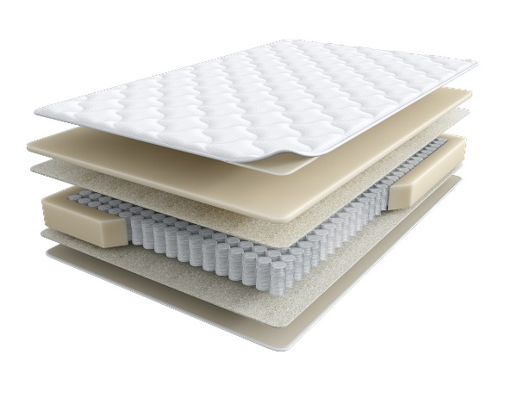
 |  | Матрас 200*090 Halal Destek |  | 90 | 27548 | 58.2% | 11,515 | 7,397
 |  | Матрас 200*120 Halal Destek |  | 120 | 33368 | 58.2% | 13,948 | 8,960
 |  | Матрас 200*140 Halal Destek |  | 140 | 39432 | 58.2% | 16,483 | 10,588
 |  | Матрас 200*160 Halal Destek |  | 160 | 44296 | 58.2% | 18,516 | 11,903
 |  | Матрас 200*180 Halal Destek |  | 180 | 48728 | 58.2% | 20,368 | 13,085
 |  | Матрас 200*200 Halal Destek |  | 200 | 53871 | 58.2% | 22,518 | 14,466
Halal Rahat кратность - 2 шт. | Состав | Наименование МЦ | Размер |  | Розничная цена до скидки | Скидка роз. | Розничная цена | Оптовая цена
 | 1. Трикотаж, стеганый на полиэфирном волокне и упругой пене 2. пена Orto Foam с микромассажным эффектом 3. Белый войлок 4. Пружинная система Pocket h-15 см 5. Белый войлок 6. Бикокос 7. Пена Orto Foam 8. Услиление по периметру h ≈ 26 см max нагрузка: 140 кг расширенная гарантия: 25 лет жесткость: выше средней\ средняя тип матраса: разносторонний | Матрас 200*080 Halal Rahat | Длина 190, 200 | 80 | 31850 | 60.0% | 12,740 | 8,190
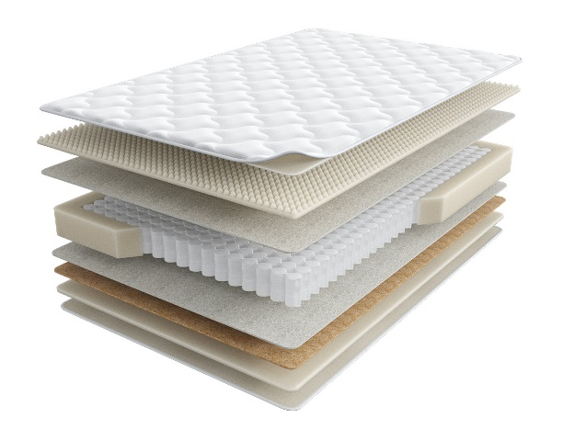
 |  | Матрас 200*090 Halal Rahat |  | 90 | 34731 | 60.0% | 13,892 | 8,932
 |  | Матрас 200*120 Halal Rahat |  | 120 | 46164 | 60.0% | 18,466 | 11,871
 |  | Матрас 200*140 Halal Rahat |  | 140 | 51758 | 60.0% | 20,703 | 13,308
 |  | Матрас 200*160 Halal Rahat |  | 160 | 57858 | 60.0% | 23,143 | 14,878
 |  | Матрас 200*180 Halal Rahat |  | 180 | 65112 | 60.0% | 26,045 | 16,743
 |  | Матрас 200*200 Halal Rahat |  | 200 | 72113 | 60.0% | 28,845 | 18,543
Halal Naym | Состав | Наименование МЦ | Размер |  | Розничная цена до скидки | Скидка роз. | Розничная цена | Оптовая цена
 | 1. Объемный трикотаж, стеганый на полиэфирном волокне и упругой пене 2. Упругая пена 3. Белый войлок 4. Пружинная система Pocket h-18 см 5. Белый войлок 6. Услиление по периметру 7. Жаккард, стеганый на полиэфирном волокне h≈ 23 см max нагрузка: 140 кг расширенная гарантия:25 лет жесткость: выше средней тип матраса: односторонний | Матрас 200*080 Halal Naym | Длина 190, 200 | 80 | 32205 | 56.1% | 14,138 | 9,081
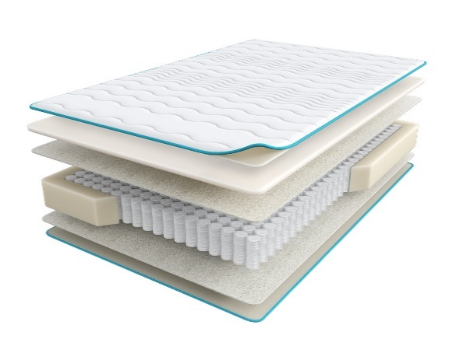
 |  | Матрас 200*090 Halal Naym |  | 90 | 34701 | 56.1% | 15,234 | 9,788
 |  | Матрас 200*120 Halal Naym |  | 120 | 43433 | 56.1% | 19,067 | 12,251
 |  | Матрас 200*140 Halal Naym |  | 140 | 47545 | 56.1% | 20,872 | 13,408
 |  | Матрас 200*160 Halal Naym |  | 160 | 52746 | 56.1% | 23,155 | 14,879
 |  | Матрас 200*180 Halal Naym |  | 180 | 57553 | 56.1% | 25,266 | 16,232
 |  | Матрас 200*200 Halal Naym |  | 200 | 62960 | 56.1% | 27,639 | 17,759
Halal Zor | Состав | Наименование МЦ | Размер |  | Розничная цена до скидки | Скидка роз. | Розничная цена | Оптовая цена
 | 1. Объемный трикотаж, стеганый на полиэфирном волокне и упругой пене 2. Упругая пена Orto Foam 3. Бикокос 4. Белый войлок 5. Пружинная система Pocket h-18 см 6. Белый войлок 7. Услиление по периметру 8. Жаккард, стеганый на полиэфирном волокне h ≈ 25 см max нагрузка: 140 кг расширенная гарантия:25 лет жесткость: экстражесткий тип матраса: односторонний | Матрас 200*080 Halal Zor | Длина 190, 200 | 80 | 31160 | 52.0% | 14,957 | 9,615
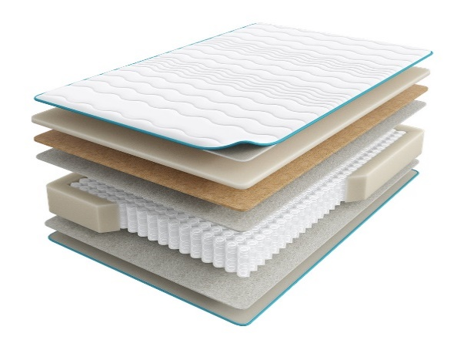
 |  | Матрас 200*090 Halal Zor |  | 90 | 34613 | 52.0% | 16,614 | 10,680
 |  | Матрас 200*120 Halal Zor |  | 120 | 45070 | 52.0% | 21,634 | 13,908
 |  | Матрас 200*140 Halal Zor |  | 140 | 50936 | 52.0% | 24,449 | 15,720
 |  | Матрас 200*160 Halal Zor |  | 160 | 57861 | 52.0% | 27,773 | 17,855
 |  | Матрас 200*180 Halal Zor |  | 180 | 63689 | 52.0% | 30,571 | 19,652
 |  | Матрас 200*200 Halal Zor |  | 200 | 70442 | 52.0% | 33,812 | 21,738
Halal Bakim | Состав | Наименование МЦ | Размер |  | Розничная цена до скидки | Скидка роз. | Розничная цена | Оптовая цена
 | 1. Объемный трикотаж, стеганый на полиэфирном волокне и упругой пене 2. Латекс 3. Пена повышенной жесткости HR 4. Лен 5. Пружинная система Pocket h-18 см 6. Лен 7. Услиление по периметру 8. Жаккард, стеганый на полиэфирном волокне h ≈ 27 см max нагрузка: 140 кг расширенная гарантия: 25 лет жесткость: жесткий тип матраса: односторонний | Матрас 200*080 Halal Bakim | Длина 190, 200 | 80 | 42737 | 56.1% | 18,762 | 12,053
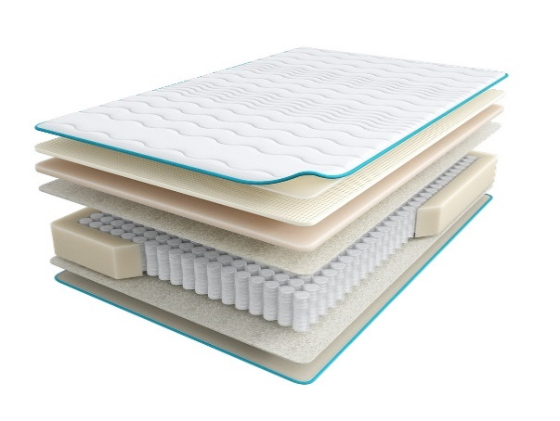
 |  | Матрас 200*090 Halal Bakim |  | 90 | 46568 | 56.1% | 20,443 | 13,133
 |  | Матрас 200*120 Halal Bakim |  | 120 | 60463 | 56.1% | 26,543 | 17,053
 |  | Матрас 200*140 Halal Bakim |  | 140 | 66530 | 56.1% | 29,207 | 18,765
 |  | Матрас 200*160 Halal Bakim |  | 160 | 73832 | 56.1% | 32,412 | 20,831
 |  | Матрас 200*180 Halal Bakim |  | 180 | 81062 | 56.1% | 35,586 | 22,863
 |  | Матрас 200*200 Halal Bakim |  | 200 | 88780 | 56.1% | 38,974 | 25,044
Halal Hazine | Состав | Наименование МЦ | Размер |  | Розничная цена до скидки | Скидка роз. | Розничная цена | Оптовая цена
 | 1. Объемный трикотаж, стеганый на полиэфирном волокне и упругой пене 2. Пена Memory Foam 3. Пена Orto Foam 4. Белый войлок 5. Пружинная система Pocket h-18 см 6. Белый войлок 7. Услиление по периметру 8. Жаккард, стеганый на полиэфирном волокне h ≈ 31 см max нагрузка: 140 кг расширенная гарантия: 25 лет жесткость: средняя тип матраса: односторонний | Матрас 200*080 Halal Hazine | Длина 190, 200 | 80 | 41481 | 52.0% | 19,911 | 12,799
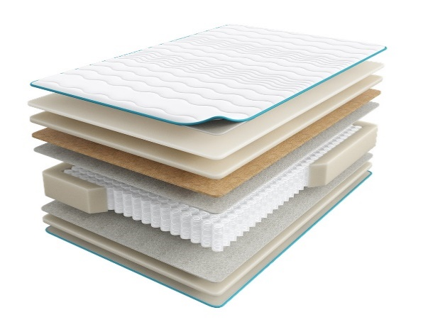
 |  | Матрас 200*090 Halal Hazine |  | 90 | 46132 | 52.0% | 22,143 | 14,234
 |  | Матрас 200*120 Halal Hazine |  | 120 | 61875 | 52.0% | 29,700 | 19,094
 |  | Матрас 200*140 Halal Hazine |  | 140 | 68377 | 52.0% | 32,821 | 21,101
 |  | Матрас 200*160 Halal Hazine |  | 160 | 77156 | 52.0% | 37,035 | 23,810
 |  | Матрас 200*180 Halal Hazine |  | 180 | 85839 | 52.0% | 41,203 | 26,487
 |  | Матрас 200*200 Halal Hazine |  | 200 | 94984 | 52.0% | 45,592 | 29,308
1. Допустимое отклонение в габаритах матраса (ШхГхВ) +/- 1,5 см
2. Гарантия по ТУ: 18 мес.
3. Декларация по ссылке | https://disk.yandex.ru/d/-aW-HO6h1tjeGA
4. Расширенная гарантия действует при покупке с чехлом
5. Матрасы доступны в нестандартных размерах. Более подробную информацию смотреть в инструкции по нестандартам.
почта для приёма заказов | хххх@ххх.ru
номер телефона службы сервиса | 8800

SERIA PRO
c 23.06 по 08.07.2025 г.
МАТРАСЫ SERIA PRO - УНИКАЛЬНАЯ КОЛЛЕКЦИЯ ПРЕМИАЛЬНЫХ МАТРАСОВ
Информация о коллекции | https://disk.yandex.ru/d/4j3AKp1wOywjyQ |  |  |  |  |  |  | 644 пружины на спальное место
Emotion (Эмоушн) | Состав | Наименование МЦ | Размер |  | Розничная цена до скидки | Скидка роз. | Розничная цена | Оптовая цена
 | 1. Ультрамягкий трикотаж с пропиткой Bio Care 2. Высокообъемное хлопковое волокно 3. Двойной слой пены FlexPro 4. Пена Smart Pro 5. Лен 6. Блок независимых пружин c системой Support Duo Coil, h-18 см 7. Система усиления периметра матраса 8. Лен 9. Пена Smart Pro h≈ 27 см max нагрузка: 150 кг расширенная гарантия: 30 лет жесткость: средняя тип матраса: односторонний | Матрас 200*080 Seria Pro Emotion | Длина 190, 200 | 80 | 46,133 | 57.3% | 19,699 | 11,448
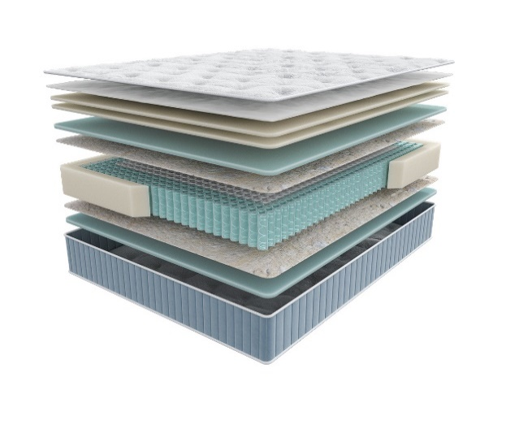
 |  | Матрас 200*090 Seria Pro Emotion |  | 90 | 50,324 | 57.3% | 21,488 | 12,488
 |  | Матрас 200*120 Seria Pro Emotion |  | 120 | 64,285 | 57.3% | 27,450 | 15,952
 |  | Матрас 200*140 Seria Pro Emotion |  | 140 | 71,919 | 57.3% | 30,709 | 17,846
 |  | Матрас 200*160 Seria Pro Emotion |  | 160 | 81,014 | 57.3% | 34,593 | 20,106
 |  | Матрас 200*180 Seria Pro Emotion |  | 180 | 90,109 | 57.3% | 38,477 | 22,360
 |  | Матрас 200*200 Seria Pro Emotion |  | 200 | 98,415 | 57.3% | 42,023 | 24,421
Glory (Глори) | Состав |  | Размер |  | Розничная цена до скидки | Скидка роз. | Розничная цена | Оптовая цена
 | 1. Ультрамягкий трикотаж с пропиткой Bio Care 2. Высокообъемное хлопковое волокно 3. Двойной слой пены FlexPro 4. Пена Smart Pro 5. Натуральный кокос 6. Лен 7. Блок независимых пружин c системой Support Duo Coil, h-18 см 8. Система усиления периметра матраса 9. Лен 10. Пена Smart Pro h≈ 28 см max нагрузка: 150 кг расширенная гарантия: 30 лет жесткость: выше средней тип матраса: односторонний | Матрас 200*080 Seria Pro Glory | Длина 190, 200 | 80 | 46,528 | 60.3% | 18,472 | 10,989
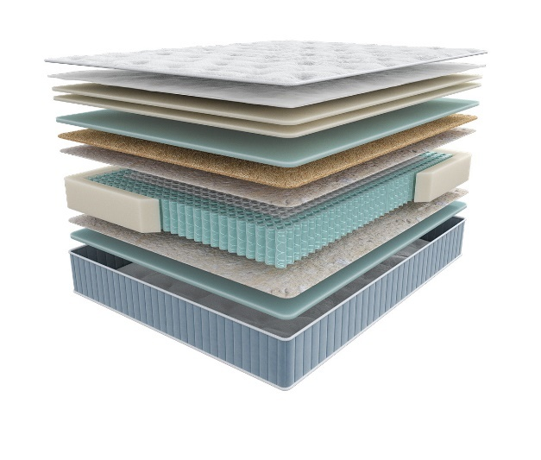
 |  | Матрас 200*090 Seria Pro Glory |  | 90 | 50,672 | 60.3% | 20,117 | 11,968
 |  | Матрас 200*120 Seria Pro Glory |  | 120 | 63,589 | 60.3% | 25,245 | 15,018
 |  | Матрас 200*140 Seria Pro Glory |  | 140 | 70,625 | 60.3% | 28,038 | 16,684
 |  | Матрас 200*160 Seria Pro Glory |  | 160 | 78,933 | 60.3% | 31,336 | 18,648
 |  | Матрас 200*180 Seria Pro Glory |  | 180 | 86,449 | 60.3% | 34,320 | 20,420
 |  | Матрас 200*200 Seria Pro Glory |  | 200 | 94,690 | 60.3% | 37,592 | 22,370
Liberty (Либерти) | Состав |  | Размер |  | Розничная цена до скидки | Скидка роз. | Розничная цена | Оптовая цена
 | 1. Ультрамягкий трикотаж с пропиткой Bio Care 2. Высокообъемное хлопковое волокно 3. Двойной слой пены FlexPro 4. Пена повышенной прочности Relief Foam 5. Пена Smart Pro 6. Лен 7. Блок независимых пружин c системой Support Duo Coil, h-18 см 8. Система усиления поддержки периметра матраса 9. Лен 10. Пена Smart Pro h≈ 30 см max нагрузка: 150 кг расширенная гарантия: 30 лет жесткость: высокая тип матраса: односторонний | Матрас 200*080 Seria Pro Liberty | Длина 190, 200 | 80 | 64,251 | 63.5% | 23,452 | 13,660
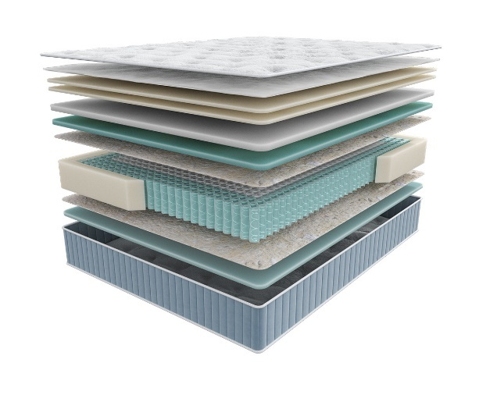
 |  | Матрас 200*090 Seria Pro Liberty |  | 90 | 70,643 | 63.5% | 25,785 | 15,017
 |  | Матрас 200*120 Seria Pro Liberty |  | 120 | 90,776 | 63.5% | 33,133 | 19,298
 |  | Матрас 200*140 Seria Pro Liberty |  | 140 | 99,379 | 63.5% | 36,273 | 21,126
 |  | Матрас 200*160 Seria Pro Liberty |  | 160 | 110,860 | 63.5% | 40,464 | 23,567
 |  | Матрас 200*180 Seria Pro Liberty |  | 180 | 122,702 | 63.5% | 44,786 | 26,085
 |  | Матрас 200*200 Seria Pro Liberty |  | 200 | 133,306 | 63.5% | 48,657 | 28,345
Grace (Грейс) | Состав |  | Размер |  | Розничная цена до скидки | Скидка роз. | Розничная цена | Оптовая цена
 | 1. Ультрамягкий трикотаж с пропиткой Bio Care 2. Высокообъемное хлопковое волокно 3. Двойной слой пены FlexPro 4. Prolatex для упругой мягкости 5. Пена Smart Pro 6. Лен 7. Блок независимых пружин c системой Support Duo Coil, h-18 см 8. Система усиления поддержки периметра матраса 9. Лен 10. Пена Smart Pro h≈ 29 см max нагрузка: 150 кг расширенная гарантия: 30 лет жесткость: ниже средней тип матраса: односторонний | Матрас 200*080 Seria Pro Grace | Длина 190, 200 | 80 | 60,535 | 63.6% | 22,035 | 12,792
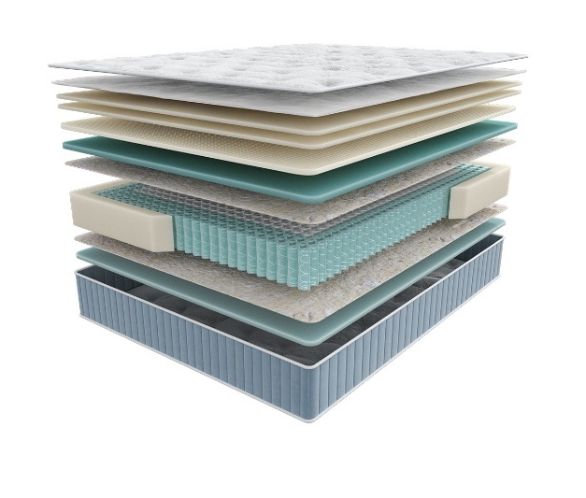
 |  | Матрас 200*090 Seria Pro Grace |  | 90 | 66,150 | 63.6% | 24,079 | 13,973
 |  | Матрас 200*120 Seria Pro Grace |  | 120 | 84,828 | 63.6% | 30,877 | 17,923
 |  | Матрас 200*140 Seria Pro Grace |  | 140 | 92,921 | 63.6% | 33,823 | 19,639
 |  | Матрас 200*160 Seria Pro Grace |  | 160 | 104,418 | 63.6% | 38,008 | 22,064
 |  | Матрас 200*180 Seria Pro Grace |  | 180 | 114,690 | 63.6% | 41,747 | 24,239
 |  | Матрас 200*200 Seria Pro Grace |  | 200 | 125,857 | 63.6% | 45,812 | 26,595
Emily (Эмили) | Состав |  | Размер |  | Розничная цена до скидки | Скидка роз. | Розничная цена | Оптовая цена
 | 1. Ультрамягкий трикотаж с пропиткой Bio Care 2. Высокообъемное хлопковое волокно 3. Двойной слой пены FlexPro 4. Prolatex для упругой мягкости 5. Пена Smart Pro 6. Натуральный кокос 7. Лен 8. Блок независимых пружин c системой Support Duo Coil, h-18 см 9. Система усиления периметра матраса 10. Лен 11. Пена Smart Pro h≈ 32 см max нагрузка: 150 кг расширенная гарантия: 30 лет жесткость: средняя тип матраса: односторонний | Матрас 200*080 Seria Pro Emily | Длина 190, 200 | 80 | 96,606 | 68.0% | 30,914 | 18,337
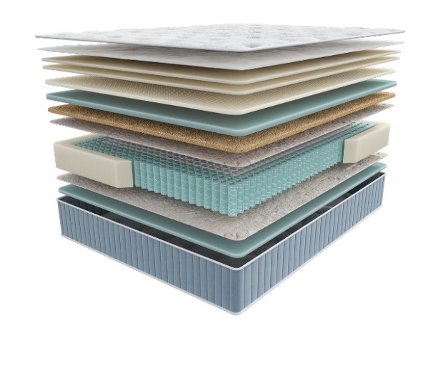
 |  | Матрас 200*090 Seria Pro Emily |  | 90 | 99,001 | 68.0% | 31,680 | 18,788
 |  | Матрас 200*120 Seria Pro Emily |  | 120 | 131,556 | 68.0% | 42,098 | 24,970
 |  | Матрас 200*140 Seria Pro Emily |  | 140 | 139,021 | 68.0% | 44,487 | 26,389
 |  | Матрас 200*160 Seria Pro Emily |  | 160 | 147,478 | 68.0% | 47,193 | 27,991
 |  | Матрас 200*180 Seria Pro Emily |  | 180 | 167,198 | 68.0% | 53,503 | 31,738
 |  | Матрас 200*200 Seria Pro Emily |  | 200 | 177,520 | 68.0% | 56,806 | 33,698
1. Допустимое отклонение в габаритах матраса (ШхГхВ) +/- 1,5 см
2. Гарантия по ТУ: 18 мес.
3. Декларация по ссылке | https://disk.yandex.ru/d/-aW-HO6h1tjeGA
4. Расширенная гарантия действует при покупке с чехлом
5. Матрасы доступны в нестандартных размерах. Более подробную информацию смотреть в инструкции по нестандартам.
почта для приёма заказов | хххх@ххх.ru
номер телефона службы сервиса | 8800

TERAPIA NEW
c 23.06 по 08.07.2025 г.
МАТРАСЫ TERAPIA NEW (Терапия Нью) УНИВЕРСАЛЬНЫЕ АНАТОМИЧЕСКИЕ МАТРАСЫ ДЛЯ ПРОФИЛАКТИКИ ЗАБОЛЕВАНИЙ, ВЫЗВАННЫХ НАРУШЕНИЕМ СНА
Информация о коллекции | https://disk.yandex.ru/d/KFtSNAjp4Z1PlQ |  |  |  |  |  |  | 550 пружин на спальное место
Pulse (Пульс) | Состав | Наименование МЦ | Размер |  | Розничная цена до скидки | Скидка роз. | Розничная цена | Оптовая цена
 | 1.Объемный бельгийский трикотаж, стеганый на синтепоне 2. Пена Orto Foam 3. Войлок 4. 5 –ти зональный блок независимых пружин «Песочные часы Extra» 5. Короб по периметру из пены Orto Foam® h ≈ 21 см max нагрузка: 140 кг гарантия: 18 мес. расширенная гарантия: 25 лет жесткость: средняя тип матраса: двусторонний | Матрас 200*080 Terapia New Pulse | Длина 190, 200 | 80 | 25574 | 49.2% | 12,992 | 8,746
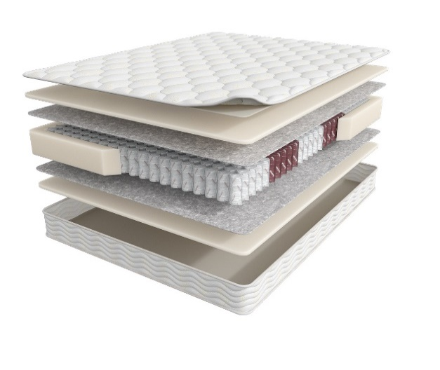
 |  | Матрас 200*090 Terapia New Pulse |  | 90 | 28525 | 49.2% | 14,491 | 9,728
 |  | Матрас 200*120 Terapia New Pulse |  | 120 | 36197 | 49.2% | 18,388 | 12,366
 |  | Матрас 200*140 Terapia New Pulse |  | 140 | 39844 | 49.2% | 20,241 | 13,611
 |  | Матрас 200*160 Terapia New Pulse |  | 160 | 44691 | 49.2% | 22,703 | 15,289
 |  | Матрас 200*180 Terapia New Pulse |  | 180 | 50628 | 49.2% | 25,719 | 17,309
 |  | Матрас 200*200 Terapia New Pulse |  | 200 | 54097 | 49.2% | 27,481 | 18,553
Spectra (Спектра) | Состав |  | Размер |  | Розничная цена до скидки | Скидка роз. | Розничная цена | Оптовая цена
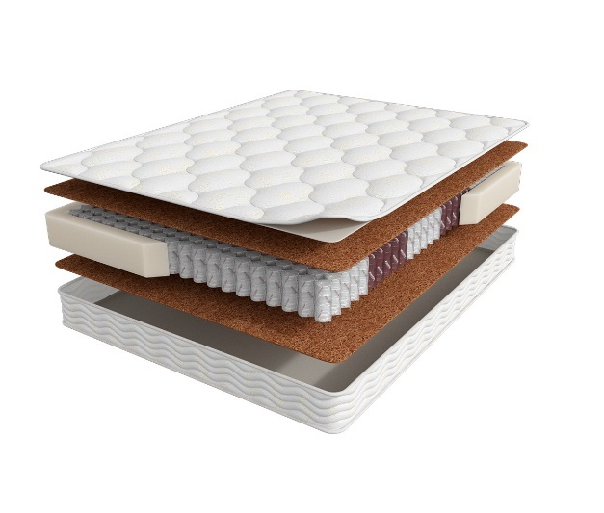
 | 1. Объемный бельгийский трикотаж, стеганый на высокоэластичной пене 2. Bicocos 3. 5-ти зональный блок независимых пружин «Песочные часы Extra» 4. Короб по периметру из пены Orto Foam® h ≈ 21 см max нагрузка: 140 кг расширенная гарантия: 25 лет жесткость: выше средней тип матраса: двусторонний | Матрас 200*080 Terapia New Spectra | Длина 190, 200 | 80 | 31532 | 50% | 15,892 | 10,139
 |  | Матрас 200*090 Terapia New Spectra |  | 90 | 33363 | 50% | 16,815 | 10,737
 |  | Матрас 200*120 Terapia New Spectra |  | 120 | 43188 | 50% | 21,767 | 13,946
 |  | Матрас 200*140 Terapia New Spectra |  | 140 | 49729 | 50% | 25,063 | 16,098
 |  | Матрас 200*160 Terapia New Spectra |  | 160 | 55376 | 50% | 27,910 | 17,872
 |  | Матрас 200*180 Terapia New Spectra |  | 180 | 60316 | 50% | 30,399 | 19,518
 |  | Матрас 200*200 Terapia New Spectra |  | 200 | 65581 | 50% | 33,053 | 21,171
Cardio (Кардио) | Состав |  | Размер |  | Розничная цена до скидки | Скидка роз. | Розничная цена | Оптовая цена
 | 1. Объемный бельгийский трикотаж, стеганый на высокоэластичной пене 2. Ортопедическая пена Orto Foam 3. Bicocos 4. 5-ти зональный блок независимых пружин «Песочные часы Extra» 5. Короб по периметру из пены Orto Foam® h ≈ 25 см max нагрузка: 140 кг расширенная гарантия: 25 лет жесткость: средняя тип матраса: двусторонний | Матрас 200*080 Terapia New Cardio | Длина 190, 200 | 80 | 47812 | 70.7% | 14,009 | 9,132
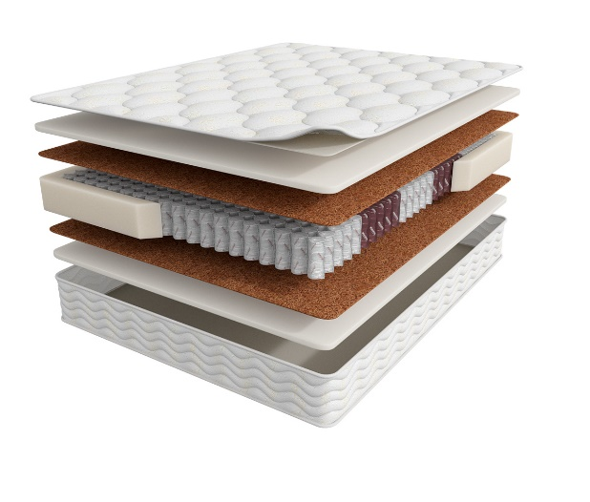
 |  | Матрас 200*090 Terapia New Cardio |  | 90 | 51419 | 70.7% | 15,066 | 9,804
 |  | Матрас 200*120 Terapia New Cardio |  | 120 | 67011 | 70.7% | 19,634 | 12,786
 |  | Матрас 200*140 Terapia New Cardio |  | 140 | 75052 | 70.7% | 21,990 | 14,335
 |  | Матрас 200*160 Terapia New Cardio |  | 160 | 89760 | 70.7% | 26,300 | 17,120
 |  | Матрас 200*180 Terapia New Cardio |  | 180 | 93508 | 70.7% | 27,398 | 17,867
 |  | Матрас 200*200 Terapia New Cardio |  | 200 | 101548 | 70.7% | 29,754 | 19,408
1. Допустимое отклонение в габаритах матраса (ШхГхВ) +/- 1,5 см
2. Гарантия по ТУ: 18 мес.
3. Декларация по ссылке | https://disk.yandex.ru/d/-aW-HO6h1tjeGA
4. Расширенная гарантия действует при покупке с чехлом
5. Матрасы доступны в нестандартных размерах. Более подробную информацию смотреть в инструкции по нестандартам.
почта для приёма заказов | хххх@ххх.ru
номер телефона службы сервиса | 8800

FITNESS
c 23.06 по 08.07.2025 г.
МАТРАСЫ FITNESS (Фитнесс) КОЛЛЕКЦИЯ СОЗДАНА ДЛЯ ТЕХ ЛЮДЕЙ, КОТОРЫЕ ВСЕГДА СТРЕМЯТСЯ БЫТЬ В ФОРМЕ *Цветные пены показаны для наглядности. Реальный цвет сырья- белый
Информация о коллекции | https://disk.yandex.ru/d/KGsD8u37bCWqpw |  |  |  |  |  |  | 1000 пружин на спальное место
Arena (Арена) | Состав | Наименование МЦ | Размер |  | Розничная цена до скидки | Скидка роз. | Розничная цена | Оптовая цена
 | 1.Система комфортности с тканью Nanotex 2. Пена Orto Foam c пропиткой из экстракта зеленого чая 3. BICOCOS 4. 7-ми зональный пружинный блок Fitness 7 Zoned 5. Усиление по периметру из пены Orto Foam® h ≈ 23 см max нагрузка: 140 кг расширенная гарантия: 25 лет жесткость: средняя тип матраса: двусторонний | Матрас 200*080 Fitness Arena | Длина 190, 200 | 80 | 52676 | 68% | 16,856 | 9,542
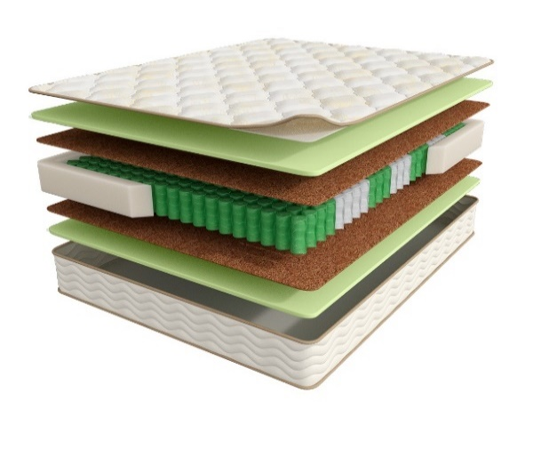
 |  | Матрас 200*090 Fitness Arena |  | 90 | 56483 | 68% | 18,075 | 10,248
 |  | Матрас 200*120 Fitness Arena |  | 120 | 72333 | 68% | 23,147 | 13,130
 |  | Матрас 200*140 Fitness Arena |  | 140 | 80889 | 68% | 25,884 | 14,699
 |  | Матрас 200*160 Fitness Arena |  | 160 | 99832 | 68% | 31,946 | 18,191
 |  | Матрас 200*180 Fitness Arena |  | 180 | 103694 | 68% | 33,182 | 18,818
 |  | Матрас 200*200 Fitness Arena |  | 200 | 107871 | 68% | 34,519 | 19,599
 |  | Матрас D200 Fitness Arena | D200 |  | 123253 | 68% | 39,441 | 22,375
Formula (Формула) | Состав | Наименование МЦ | Размер |  | Розничная цена до скидки | Скидка роз. | Розничная цена | Оптовая цена
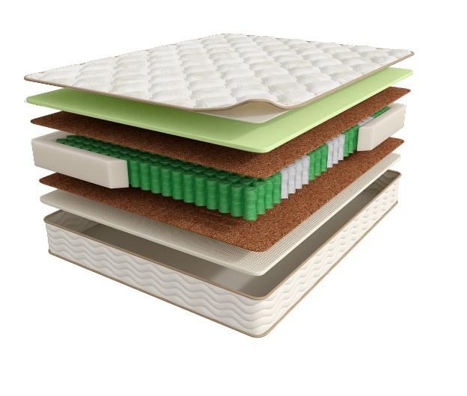
 | 1.Система комфортности с тканью Nanotex 2. Пена Orto Foam c пропиткой из экстракта зеленого чая 3. BICOCOS 4. Nanolatex 5. 7-ми зональный пружинный блок Fitness 7 Zoned 6. Усиление по периметру из пены Orto Foam® h ≈ 23 см max нагрузка: 140 кг расширенная гарантия: 25 лет жесткость: средняя/выше средней тип матраса: разносторонний | Матрас 200*080 Fitness Formula | Длина 190, 200 | 80 | 61451 | 73% | 16,715 | 9,407
 |  | Матрас 200*090 Fitness Formula |  | 90 | 67658 | 73% | 18,403 | 10,377
 |  | Матрас 200*120 Fitness Formula |  | 120 | 86390 | 73% | 23,498 | 13,241
 |  | Матрас 200*140 Fitness Formula |  | 140 | 96471 | 73% | 26,240 | 14,793
 |  | Матрас 200*160 Fitness Formula |  | 160 | 110887 | 73% | 30,161 | 16,973
 |  | Матрас 200*180 Fitness Formula |  | 180 | 125457 | 73% | 34,124 | 19,225
 |  | Матрас 200*200 Fitness Formula |  | 200 | 137431 | 73% | 37,381 | 21,067
Hard (Хард) | Состав | Наименование МЦ | Размер |  | Розничная цена до скидки | Скидка роз. | Розничная цена | Оптовая цена
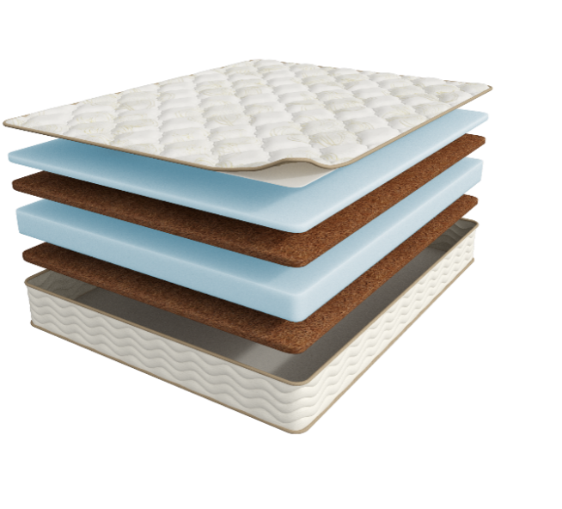
 | 1.Система комфортности с тканью Nanotex 2. Пена NanoFoam высокой плотности 3. BICOCOS 4. Пена NanoFoam высокой плотности 5. BICOCOS h ≈ 23 см max нагрузка: без ограничений расширенная гарантия: 25 лет жесткость: выше средней\ экстравысокая тип матраса: разносторонний | МАТРАС 200*080 FITNESS HARD | Длина 190, 200 | 80 | 30516 | 37.0% | 19,225 | 11,265
 |  | МАТРАС 200*090 FITNESS HARD |  | 90 | 34129 | 37.0% | 21,501 | 12,598
 |  | МАТРАС 200*120 FITNESS HARD |  | 120 | 47299 | 37.0% | 29,798 | 17,460
 |  | МАТРАС 200*140 FITNESS HARD |  | 140 | 52267 | 37.0% | 32,928 | 19,294
 |  | МАТРАС 200*160 FITNESS HARD |  | 160 | 59857 | 37.0% | 37,710 | 22,073
 |  | МАТРАС 200*180 FITNESS HARD |  | 180 | 66763 | 37.0% | 42,061 | 24,645
 |  | МАТРАС 200*200 FITNESS HARD |  | 200 | 73987 | 37.0% | 46,612 | 27,312
Idea (Идея) | Состав | Наименование МЦ | Размер |  | Розничная цена до скидки | Скидка роз. | Розничная цена | Оптовая цена
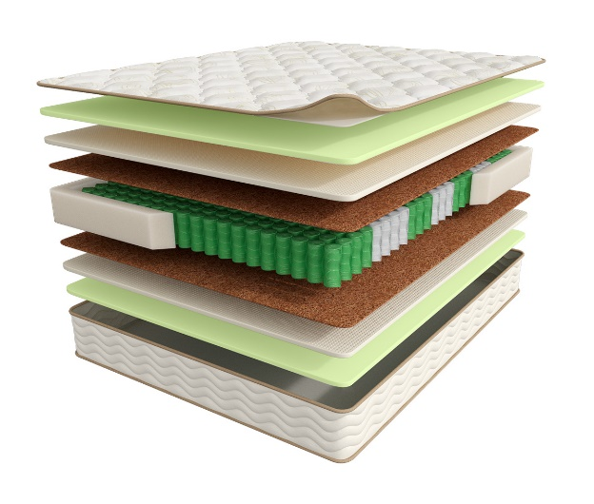
 | 1.Система комфортности с тканью Nanotex 2. Пена Orto Foam c пропиткой из экстракта зеленого чая 3. Nanolatex 4. BICOCOS 5. 7-ми зональный пружинный блок Fitness 7 Zoned 6. Усиление по периметру из пены Orto Foam® h ≈ 26 см max нагрузка: 140 кг расширенная гарантия: 25 лет жесткость: выше средней тип матраса: двусторонний | Матрас 200*080 Fitness Idea | Длина 190, 200 | 80 | 71819 | 72.6% | 19,678 | 12,084
 |  | Матрас 200*090 Fitness Idea |  | 90 | 76331 | 72.6% | 20,915 | 12,860
 |  | Матрас 200*120 Fitness Idea |  | 120 | 90065 | 72.6% | 24,678 | 15,159
 |  | Матрас 200*140 Fitness Idea |  | 140 | 112626 | 72.6% | 30,860 | 18,962
 |  | Матрас 200*160 Fitness Idea |  | 160 | 128384 | 72.6% | 35,177 | 21,575
 |  | Матрас 200*180 Fitness Idea |  | 180 | 143878 | 72.6% | 39,423 | 24,241
 |  | Матрас 200*200 Fitness Idea |  | 200 | 159133 | 72.6% | 43,602 | 26,794
1. Допустимое отклонение в габаритах матраса (ШхГхВ) +/- 1,5 см
2. Гарантия по ТУ: 18 мес.
3. Декларация по ссылке | https://disk.yandex.ru/d/-aW-HO6h1tjeGA
4. Расширенная гарантия действует при покупке с чехлом
5. Матрасы доступны в нестандартных размерах. Более подробную информацию смотреть в инструкции по нестандартам.
почта для приёма заказов | хххх@ххх.ru
номер телефона службы сервиса | 8800

НАМАТРАСНИКИ
c 23.06 по 08.07.2025 г.
НАМАТРАСНИКИ
Наматрасники с длиной свыше 200 см и/или шириной свыше 180 см поставляются в нескрученном виде
Информация о коллекции | https://disk.yandex.ru/d/JydX2Hj4AoW7Mg
Topper massage | Состав | наименование МЦ | Размер |  | Розничная цена до скидки | Скидка роз. | Розничная цена | Оптовая цена
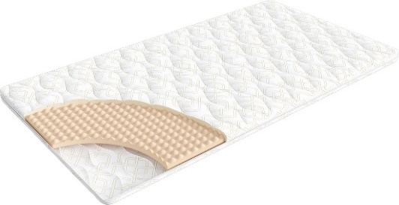
 | 1. Трикотаж, стеганый на синтепоне (на молнии) 2. Пена OrtoFoam с микромассажным эффектом® 4 см h ≈ 5 см расширенная гарантия: 36 месяцев | Наматрасник 200*080 Topper Massage | Длина 200 | 80 | 9,378 | 10% | 8,440 | 5,656
 |  | Наматрасник 200*090 Topper Massage |  | 90 | 9,561 | 10% | 8,605 | 5,780
 |  | Наматрасник 200*120 Topper Massage |  | 120 | 11,990 | 10% | 10,791 | 7,238
 |  | Наматрасник 200*140 Topper Massage |  | 140 | 13,225 | 10% | 11,903 | 7,973
 |  | Наматрасник 200*160 Topper Massage |  | 160 | 15,669 | 10% | 14,102 | 9,458
 |  | Наматрасник 200*180 Topper Massage |  | 180 | 16,089 | 10% | 14,480 | 9,726
 |  | Наматрасник 200*200 Topper Massage |  | 200 | 17,030 | 10% | 15,327 | 10,284
Topper base | Состав |  | Размер |  | Розничная цена до скидки | Скидка роз. | Розничная цена | Оптовая цена
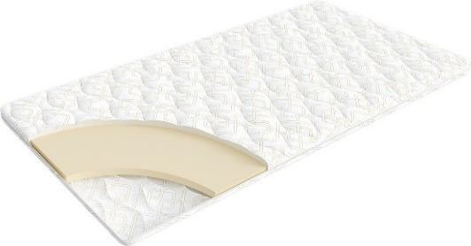
 | 1. Трикотаж, стеганый на синтепоне (на молнии) 2. Пена OrtoFoam® 4 см h ≈ 5 см расширенная гарантия: 36 месяцев | Наматрасник 200*080 Topper Base | Длина 200 | 80 | 10,137 | 10% | 9,123 | 6,216
 |  | Наматрасник 200*090 Topper Base |  | 90 | 10,880 | 10% | 9,792 | 6,673
 |  | Наматрасник 200*120 Topper Base |  | 120 | 14,432 | 10% | 12,989 | 8,868
 |  | Наматрасник 200*140 Topper Base |  | 140 | 16,074 | 10% | 14,467 | 9,864
 |  | Наматрасник 200*160 Topper Base |  | 160 | 17,255 | 10% | 15,530 | 10,588
 |  | Наматрасник 200*180 Topper Base |  | 180 | 18,770 | 10% | 16,893 | 11,518
 |  | Наматрасник 200*200 Topper Base |  | 200 | 20,722 | 10% | 18,650 | 12,719
Topper cocos | Состав |  | Размер |  | Розничная цена до скидки | Скидка роз. | Розничная цена | Оптовая цена
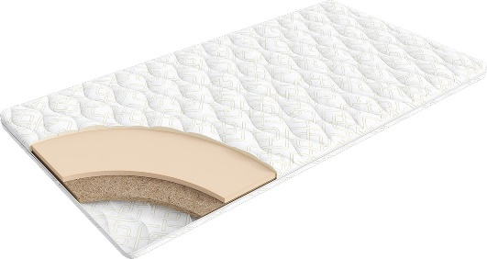
 | 1. Трикотаж, стеганый на синтепоне (на молнии) 2. Пена OrtoFoam® 2 см 3. Кокос 2 см h ≈ 5 см расширенная гарантия: 36 месяцев | Наматрасник 200*080 Topper Cocos | Длина 200 | 80 | 10,558 | 10% | 9,502 | 7,000
 |  | Наматрасник 200*090 Topper Cocos |  | 90 | 11,302 | 10% | 10,172 | 7,495
 |  | Наматрасник 200*120 Topper Cocos |  | 120 | 14,867 | 10% | 13,380 | 9,855
 |  | Наматрасник 200*140 Topper Cocos |  | 140 | 16,497 | 10% | 14,847 | 10,938
 |  | Наматрасник 200*160 Topper Cocos |  | 160 | 17,675 | 10% | 15,908 | 11,721
 |  | Наматрасник 200*180 Topper Cocos |  | 180 | 19,191 | 10% | 17,272 | 12,724
 |  | Наматрасник 200*200 Topper Cocos |  | 200 | 21,143 | 10% | 19,029 | 14,016
Topper latex | Состав |  | Размер |  | Розничная цена до скидки | Скидка роз. | Розничная цена | Оптовая цена
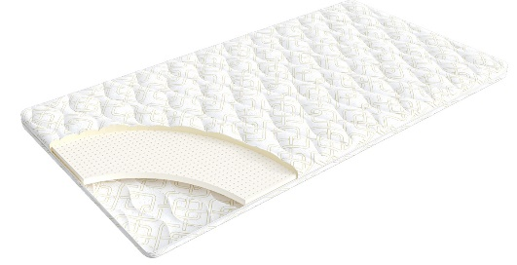
 | 1. Трикотаж, стеганый на синтепоне (на молнии) 2. Пена OrtoFoam® 2 см 3. Латекс 2 см h ≈ 5 см расширенная гарантия: 36 месяцев | Наматрасник 200*080 Topper Latex | Длина 200 | 80 | 11,149 | 10% | 10,034 | 7,739
 |  | Наматрасник 200*090 Topper Latex |  | 90 | 12,369 | 10% | 11,132 | 8,588
 |  | Наматрасник 200*120 Topper Latex |  | 120 | 15,681 | 10% | 14,113 | 10,885
 |  | Наматрасник 200*140 Topper Latex |  | 140 | 17,731 | 10% | 15,958 | 12,319
 |  | Наматрасник 200*160 Topper Latex |  | 160 | 20,034 | 10% | 18,031 | 13,897
 |  | Наматрасник 200*180 Topper Latex |  | 180 | 22,687 | 10% | 20,418 | 15,762
 |  | Наматрасник 200*200 Topper Latex |  | 200 | 24,765 | 10% | 22,289 | 17,195
1. Допустимое отклонение в габаритах матраса (ШхГхВ) +\- 1 см
2. Гарантия по ТУ: 18 мес.
3. 3. Декларация по ссылке по ссылке | https://disk.yandex.ru/d/-aW-HO6h1tjeGA

почта для приёма заказов | хххх@ххх.ru
номер телефона службы сервиса | 8800

КРОВАТИ
c 23.06 по 08.07.2025 г. |  |  |  |  |  |  |  |  |  |  | ТРТ КРОВАТЕЙ >>>
 |  |  |  |  |  |  |  |  |  |  | К СОДЕРЖАНИЮ >>>
КРОВАТИ * Перед выбором ткани см лист ТРТ
 |  |  |  |  | 2 категория ткани тк. Iris, тк. Dumont |  |  |  | 3 категория ткани тк. Sky Velvet, Тк. Casanova
Название кровати |  | Пример МЦ | Размер |  | Розничная цена | Скидка | Розничная цена | Оптовая цена | Розничная цена | Скидка | Розничная цена | Оптовая цена
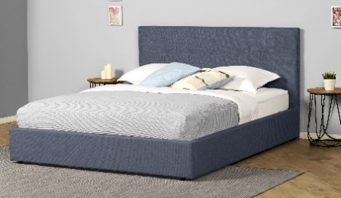 | Greta (без основания с ламелями) | Кровать 200*090 GRETA Тк. Dumont 02 | Длина 200 | 90 | 27,622 | 52% | 13,176 | 9,487 | 33,731 | 51% | 16,427 | 11,861
 |  | Кровать 200*140 GRETA Тк. Iris 507 |  | 140 | 30,478 | 52% | 14,538 | 10,468 | 36,586 | 51% | 17,817 | 12,865
 |  | Кровать 200*160 GRETA Тк. Dumont 08 |  | 160 | 32,743 | 52% | 15,618 | 11,245 | 38,851 | 51% | 18,920 | 13,660
 |  | Кровать 200*180 GRETA Тк. Iris 511 |  | 180 | 35,053 | 52% | 16,720 | 12,039 | 41,145 | 51% | 20,038 | 14,468
 | Greta с ПМ (с бельевым ящиком) | Кровать с ПМ 200*090 GRETA Тк. Dumont 10 | Длина 200 | 90 | 53,377 | 52% | 25,461 | 18,332 | 57,965 | 51% | 28,229 | 20,381
 |  | Кровать с ПМ 200*140 GRETA Тк. Iris 902 |  | 140 | 57,159 | 52% | 27,265 | 19,632 | 61,747 | 51% | 30,071 | 21,712
 |  | Кровать с ПМ 200*160 GRETA Тк. Dumont 08 |  | 160 | 59,438 | 52% | 28,352 | 20,414 | 64,027 | 51% | 31,181 | 22,513
 |  | Кровать с ПМ 200*180 GRETA Тк. Dumont 02 |  | 180 | 61,733 | 52% | 29,447 | 21,201 | 66,306 | 51% | 32,291 | 23,314
 | Основание с ламелями | Основание с ламелями 200*090 | Длина 200 | 90 | 7,802 | 0% | 7,802 | 3,841
 |  | Основание с ламелями 200*140 |  | 140 | 9,293 | 0% | 9,293 | 4,404
 |  | Основание с ламелями 200*160 |  | 160 | 9,534 | 0% | 9,534 | 4,591
 |  | Основание с ламелями 200*180 |  | 180 | 11,519 | 0% | 11,519 | 5,615

почта для приёма заказов |  |  |  |  |  | хххх@ххх.ru
номер телефона службы сервиса |  |  |  |  |  | 8800

Малые формы
c 23.06 по 08.07.2025 г.

ТУМБОЧКИ * Перед выбором ткани см лист ТРТ
Классик 2
Категория ткания | Фото | Наименование МЦ | Розничная цена до скидки | Розничная скидка | Розничная цена | Оптовая цена
2 категория | 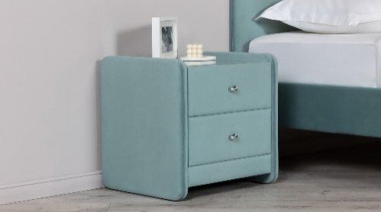 | Тумбочка Классик 2 со стеклом Тк. Dumont 02 ручка хром | 37,100 | 67% | 12,243 | 8,849
3 категория |  | Тумбочка Классик 2 со стеклом Тк. Sky Velvet 03 ручка золото | 38,425 | 67% | 12,680 | 9,726
Айрис
Ткань | Фото | Наименование МЦ | Розничная цена до скидки | Розничная скидка | Розничная цена | Оптовая цена
Тк. Dumont |  | Тумба Айрис Тк. Dumont 02 | 7,125 | 20% | 5,700 | 4,268
Тк. Iris |  | Тумба Айрис Тк. Iris 507 | 7,429 | 20% | 5,943 | 4,457
Тк. Casanova |  | Тумба Айрис Тк. Casanova Beige | 8,063 | 20% | 6,450 | 4,834
Тк. Sky velvet |  | Тумба Айрис Тк. Sky Velvet 03 | 8,724 | 20% | 6,979 | 5,229

почта для приёма заказов
номер телефона службы сервиса

Основание Askona
c 23.06 по 08.07.2025 г.
ОСНОВАНИЕ ASKONA
2 категория ткани Iris, Dumont
ОСНОВАНИЕ ASKONA | Пример МЦ | Размер |  | Розничная цена до скидки | Скидка роз. | Розничная цена | Оптовая цена
 | Основание Askona 200*070 h-20 Тк. Dumont 08 ножка h-100 | Длина 200 | 70 | 25,360 | 45% | 13,948 | 9,777
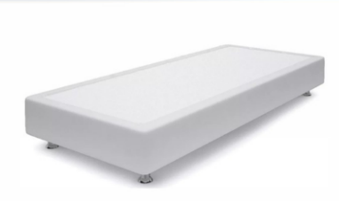
 | Основание Askona 200*080 h-20 Тк. Dumont 10 ножка h-120 |  | 80 | 26,860 | 45% | 14,773 | 10,101
 | Основание Askona 200*090 h-20 Тк. Iris 507 ножка h-120 |  | 90 | 29,750 | 45% | 16,363 | 10,270
 | Основание Askona 200*100 h-20 Тк. Iris 507 ножка h-60 |  | 100 | 31,140 | 45% | 17,127 | 10,350
 | Основание Askona 200*120 h-20 Тк. Iris 511 ножка h-120 |  | 120 | 34,140 | 45% | 18,777 | 11,417
3 категория ткани тк. Sky Velvet, Тк. Casanova
ОСНОВАНИЕ ASKONA | Пример МЦ | Размер |  | Розничная цена до скидки | Скидка роз. | Розничная цена | Оптовая цена
 | Основание Askona 200*070 h-20 Тк. Sky Velvet 40 ножка h-100 | Длина 200 | 70 | 26,860 | 45% | 14,773 | 11,539
 | Основание Askona 200*080 h-20 Тк. Casanova Beige ножка h-120 |  | 80 | 29,750 | 45% | 16,363 | 11,662
 | Основание Askona 200*090 h-20 Тк. Sky Velvet 40 ножка h-120 |  | 90 | 31,140 | 45% | 17,127 | 11,837
 | Основание Askona 200*100 h-20 Тк. Sky Velvet 02 ножка h-60 |  | 100 | 34,140 | 45% | 18,777 | 11,914
 | Основание Askona 200*120 h-20 Тк. Sky Velvet 02 ножка h-60 |  | 120 | 35,640 | 45% | 19,602 | 13,141

почта для приёма заказов |  |  |  |  |  | хххх@ххх.ru
номер телефона службы сервиса |  |  |  |  |  | 8800

ПОДУШКИ
c 23.06 по 08.07.2025 г.
ПОДУШКИ
Более подробная информация по ссылке: (продукт, декларации, актуальные остатки) | https://disk.yandex.ru/d/6tyQkl1oW0tPpg
Well (Вел) | Состав | МЦ | Размер | Розничная цена до скидки | Скидка роз. | Розничная цена | Оптовая цена
 | Ткань чехла: микрофибра (100% полиэстер) Наполнитель подушки: 100% полиэфирное волокно | Подушка 70*50 Well | 70*50 | 1,340 | 50.00% | 670 | 484
 |  | Подушка 68*68 Well | 68*68 | 1,540 | 50.00% | 770 | 557
Sleep Memory (Слип Мемори) | Состав | МЦ | Размер | Розничная цена до скидки | Скидка роз. | Розничная цена | Оптовая цена
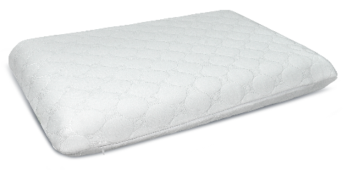 | Внешний чехол: трикотаж Coolpepe (100% полиэстер) Основа: пена с эффектом памяти (100% пенополиуретан) | Подушка Sleep Memory L | 58*39*14 | 4,667 | 70.00% | 1,400 | 1,069
 |  | Подушка Sleep Memory M | 58*39*11,5 | 4,333 | 70.00% | 1,300 | 956
Sense (Сенс) | Состав | МЦ | Размер | Розничная цена до скидки | Скидка роз. | Розничная цена | Оптовая цена
 | Состав: Внешний чехол: трикотаж Coolpepe (100% полиэстер) Основа: пена с эффектом памяти (100% пенополиуретан) | Подушка Sense | 59*39*9/11 | 4,500 | 70.00% | 1,350 | 1,013
Cotton (Котон) | Состав | МЦ | Размер | Розничная цена до скидки | Скидка роз. | Розничная цена | Оптовая цена
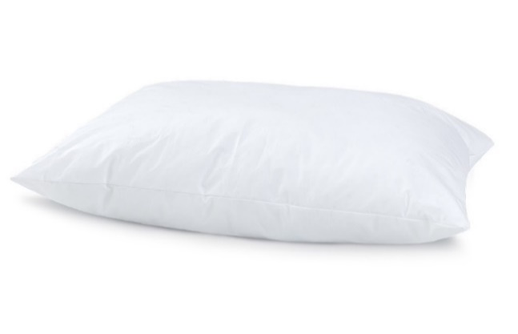 | Ткань чехла: тик (100% Хлопок) Наполнитель подушки: Искусственный лебяжий пух | Подушка 050*070 Cotton | 50x70 | 2,730 | 58.00% | 1,147 | 716
 |  | Подушка 070*070 Cotton | 70x70 | 4,263 | 69.74% | 1,290 | 831
Dune (Дюна) | Состав | МЦ | Размер | Розничная цена до скидки | Скидка роз. | Розничная цена | Оптовая цена
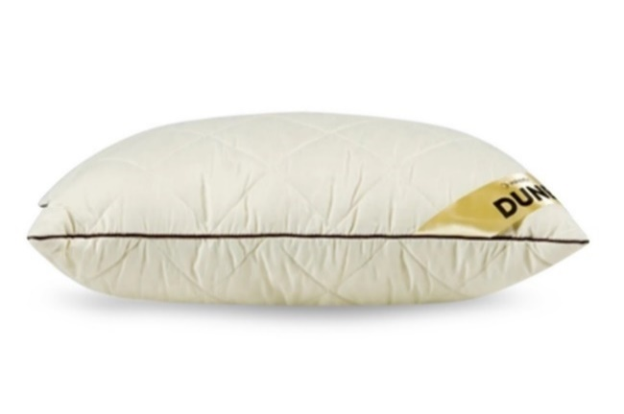 | Ткань чехла: микрофибра (100% полиэстер) Наполнитель подушки:"верблюжий пух" (30% верблюжья шерсть, 70% силиконовые волокна) | Подушка Dune | 50*68 | 3,038 | 47.00% | 1,610 | 1,172
Spring Pillow (спринг пилоу) | Состав | МЦ | Размер | Розничная цена до скидки | Скидка роз. | Розничная цена | Оптовая цена
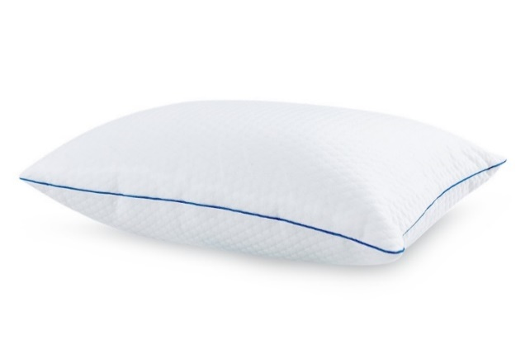 | Внешний чехол: тк. трикотаж PILLOW вискоза Наполнитель: блок независимых мини-пружин + полиэфирное волокно (100% полиэфир) Внутренний чехол: микрофибра (100 % полиэстер) | Подушка Spring Pillow | 70x50 | 8,491 | 71.44% | 2,425 | 1,612
Revolution (Революшн) | Состав | МЦ | Размер | Розничная цена до скидки | Скидка роз. | Розничная цена | Оптовая цена
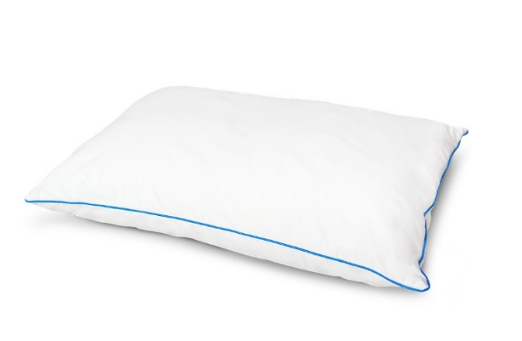 | Внешний чехол: тк. Тик/Сатин (100% хлопок) Внутренний чехол: Стеганная микрофибра на синтепоне (100 % полиэстер) Наполнитель: Латексный + Полиэфирный (100% полиэфир) | Подушка Revolution | 70x50 | 8,491 | 54.6% | 3,858 | 2,475
Green bamboo (Грин Бамбу) | Состав | МЦ | Размер | Розничная цена до скидки | Скидка роз. | Розничная цена | Оптовая цена
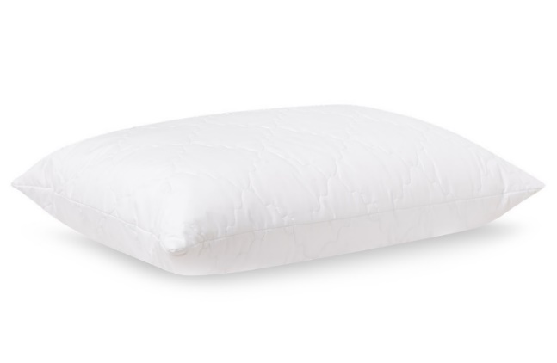 | Ткань чехла: микрофибра стеганная на синтепоне (100% полиэстер) Наполнитель: 90% полиэфирное волокно, 10% волокно бамбука | Подушка Green bamboo | 50*70 | 2,084 | 42.35% | 1,201 | 847
Bamboo Plus (Бамбу Плюс) | Состав | МЦ | Размер | Розничная цена до скидки | Скидка роз. | Розничная цена | Оптовая цена
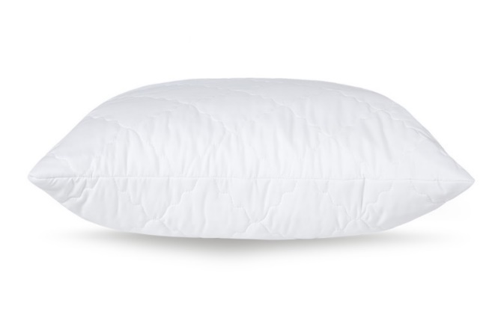 | Ткань чехла: микрофибра, стеганая на синтепоне Наполнитель: аэробамбук (10% волокно бамбука, 90% полиэфирное волокно) | Подушка Bamboo Plus | 68*68 | 4,340 | 50.47% | 2,150 | 1,289
Organic (Органик) | Состав | МЦ | Размер | Розничная цена до скидки | Скидка роз. | Розничная цена | Оптовая цена
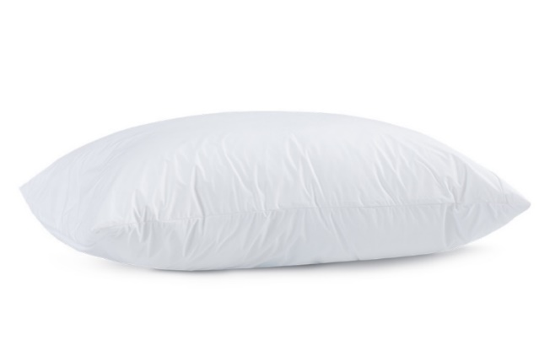 | Ткань чехла: Tencel (50% волокно на основе эвкалипта, 50% полиэфирное волокно) Наполнитель: аэробамбук (10% бамбук, 90% полиэфирное волокно) | Подушка Organic | 50х70 | 8,932 | 75% | 2,260 | 1,482
Energy Cool M (Энерджи Кул М) | Состав | МЦ | Размер | Розничная цена до скидки | Скидка роз. | Розничная цена | Оптовая цена
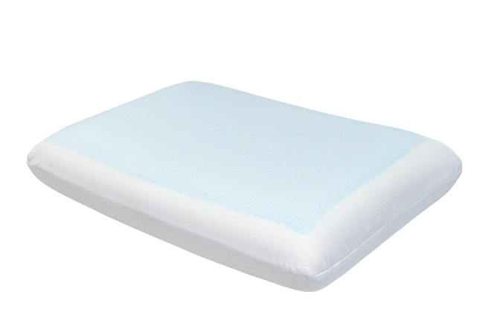 | Внешний чехол: тк. трикотаж (100% полиэстер) Внутренний чехол: 100% полиэстер Основа: Пена с памятью формы с охлаждающим покрытием (100% пенополиуретан) | Подушка Energy Cool M | 60х39х11,5 | 10,186 | 42% | 5,899 | 3,842
Glow (Глоу) | Состав | МЦ | Размер | Розничная цена до скидки | Скидка роз. | Розничная цена | Оптовая цена
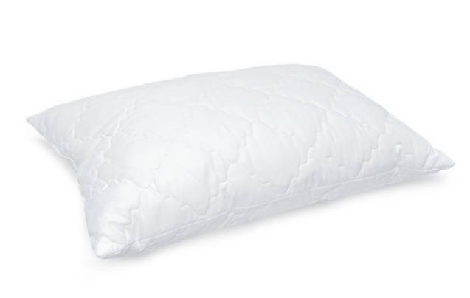 | Внешний чехол: микрофибра (100% полиэстер) Наполнитель: латексные пружины | Подушка Glory | 50х70 | 2,070 | 11.02% | 1,842 | 1,107
Gelios Ergo (Гелиос Эрго) | Состав | МЦ | Размер | Розничная цена до скидки | Скидка роз. | Розничная цена | Оптовая цена
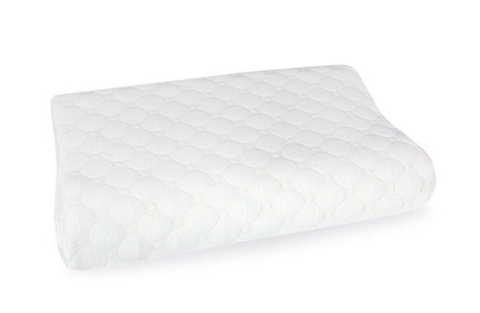 | Внешний чехол: трикотаж Coolpepe (с охлаждающим эффектом) 100% полиэстер Наполнитель: пена с памятью формы Memorix | Подушка Gelios Ergo | 60x40х9/11 | 6,942 | 56.9% | 2,990 | 1,844
Grey Goose (Грэй Гус) | Состав | МЦ | Размер | Розничная цена до скидки | Скидка роз. | Розничная цена | Оптовая цена
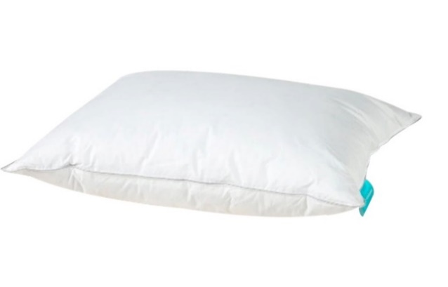 | Ткань чехла: тк. тик (100% хлопок) Наполнитель: 40% пух, 60% перо | Подушка Grey Goose | 50*70 | 8,908 | 59% | 3,652 | 2,147
Босс | Состав | МЦ | Размер | Розничная цена до скидки | Скидка роз. | Розничная цена | Оптовая цена
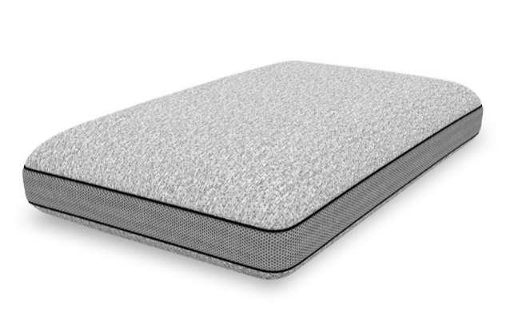 | Внешний чехол: тк. трикотаж (100% полиэстер) Бурлет: 3D сетка Внутренний чехол: 100% полиэстер Основа: Пена с памятью формы (100% Пенополиуретан) | Подушка Босс | 60*40*14 | 9,077 | 50.00% | 4,539 | 2,456
Cool Soft | Состав | МЦ | Размер | Розничная цена до скидки | Скидка роз. | Розничная цена | Оптовая цена
 | Внешний чехол верхняя ткань: 51.5% полиэтилен, 48.5% полиэстер (100 % ПЭТ) Внешний чехол нижняя ткань: 99 % полиэстер, 1% эластан 'Внутренний чехол: 100% полиэстер (несъёмный) Наполнитель: пена с эффектом памяти | Подушка Cool Soft | 43x65*13 | 7,390 | 21.90% | 5,772 | 3,646
Halal Denge | Состав | МЦ | Размер | Розничная цена до скидки | Скидка роз. | Розничная цена | Оптовая цена
 | Ткань чехла: тк. тик (100% хлопок) Наполнитель: аэробамбук (10% волокна бамбука, 90% полиэфирное волокно) | Подушка 050*070 Halal Denge | 50*70 | 2,680 | 46.10% | 1,445 | 1,040
Halal Sahih | Состав | МЦ | Размер | Розничная цена до скидки | Скидка роз. | Розничная цена | Оптовая цена
 | Внешний чехол: тк. Tencel (100% хлопок) Внутренний чехол: микрофибра (100% полиэстер) Наполнитель: аэробамбук (10% волокна бамбука, 90% полиэфирное волокно) | Подушка 050*070 Halal Sahih | 50*70 | 6,329 | 65.52% | 2,182 | 1,563
Остатки на складе по ссылке: | https://disk.yandex.ru/d/cyZr0Ba5WZefxw

почта для приёма заказов | хххх@ххх.ru
номер телефона службы сервиса | 8800

